PJ1
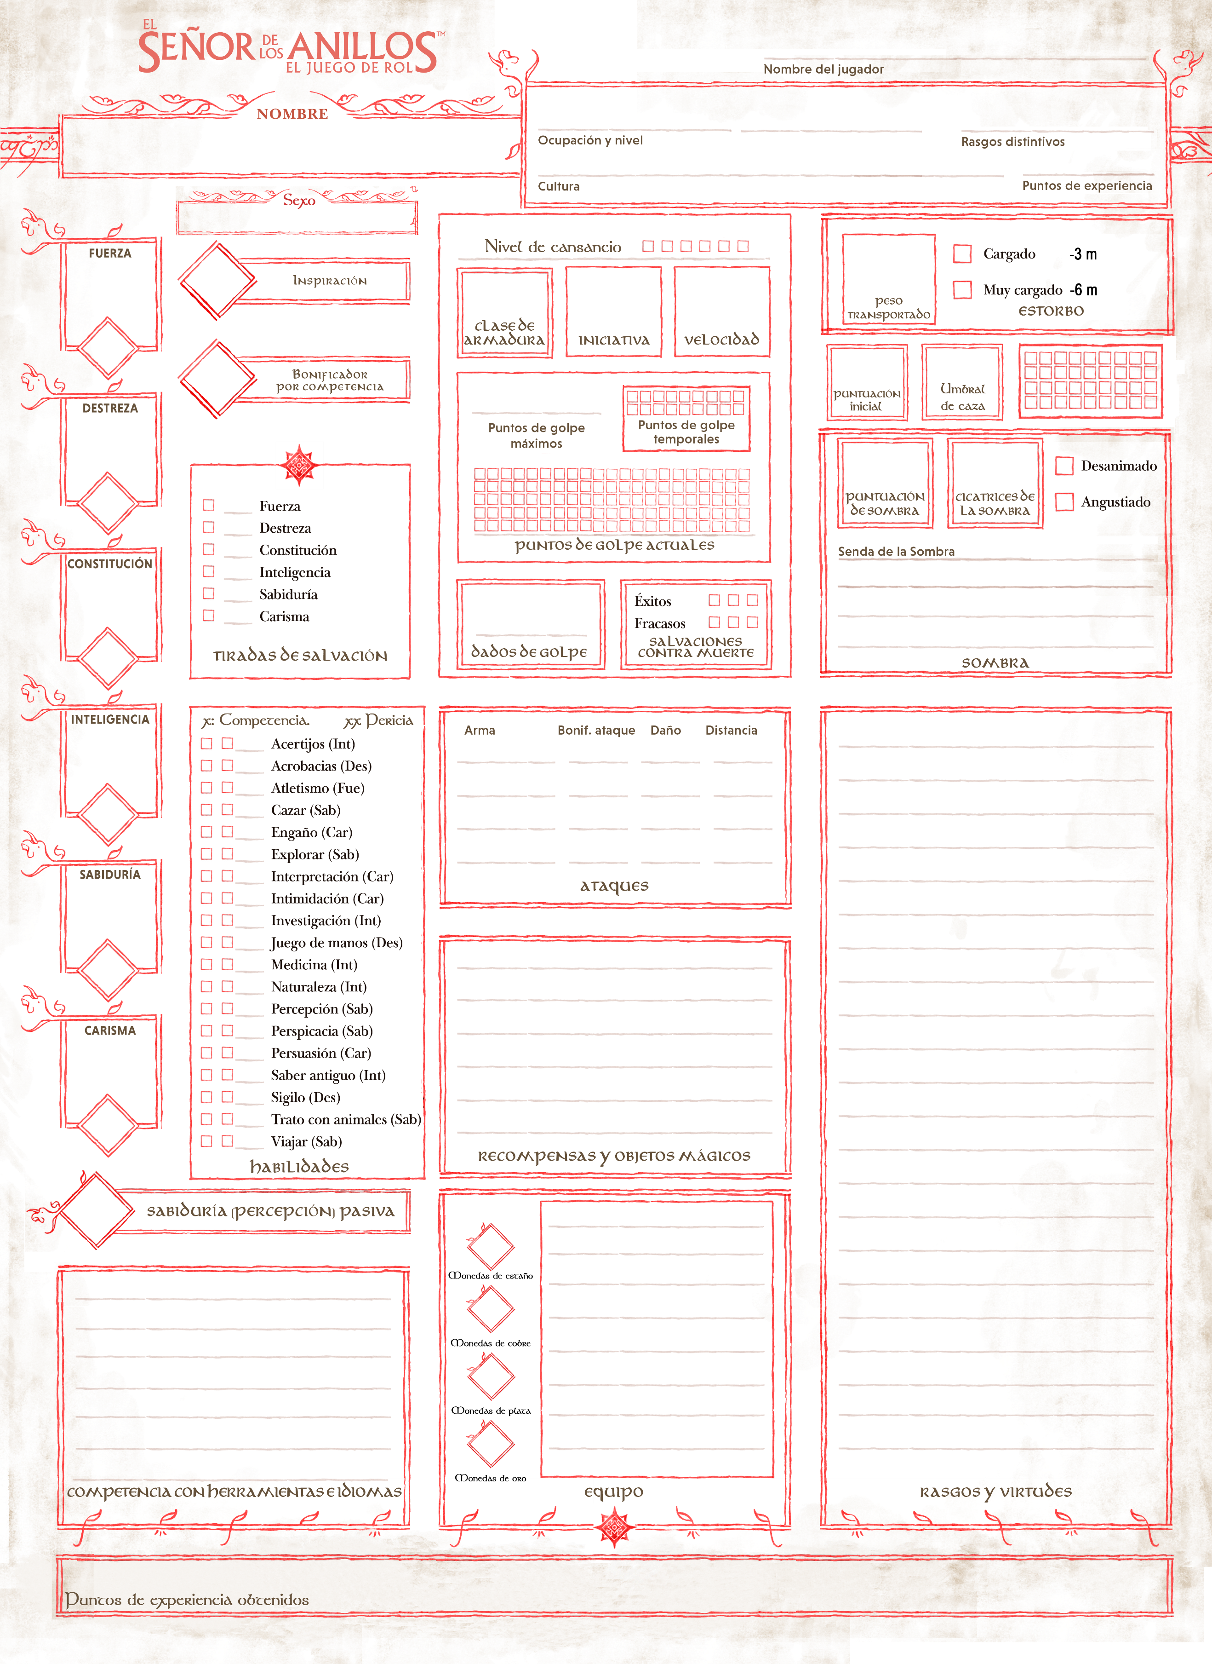
 |  |  |  |  |  |  |  |  |  |  | dvsdv

 | Aranhael Dúnhadan
 |  |  |  |  |  |  | Dunedain

 |  |  | Hombre

 |  |  |  |  |  |  |  |  | 10.5

 |  |  |  |  |  |  |  | Mochila (1)

 |  |  |  |  |  |  |  | Petate (1)

 |  | OESTRON 5 |  |  |  |  |  | Utensilios de cocina (1)
 |  |  |  |  |  |  |  | Lata de yesca (1)
 |  | ADUNAICO 5
 |  |  |  |  |  |  |  | Raciones (1 día) (10)
 |  | SINDARIN 3
 |  | QUENYA 2

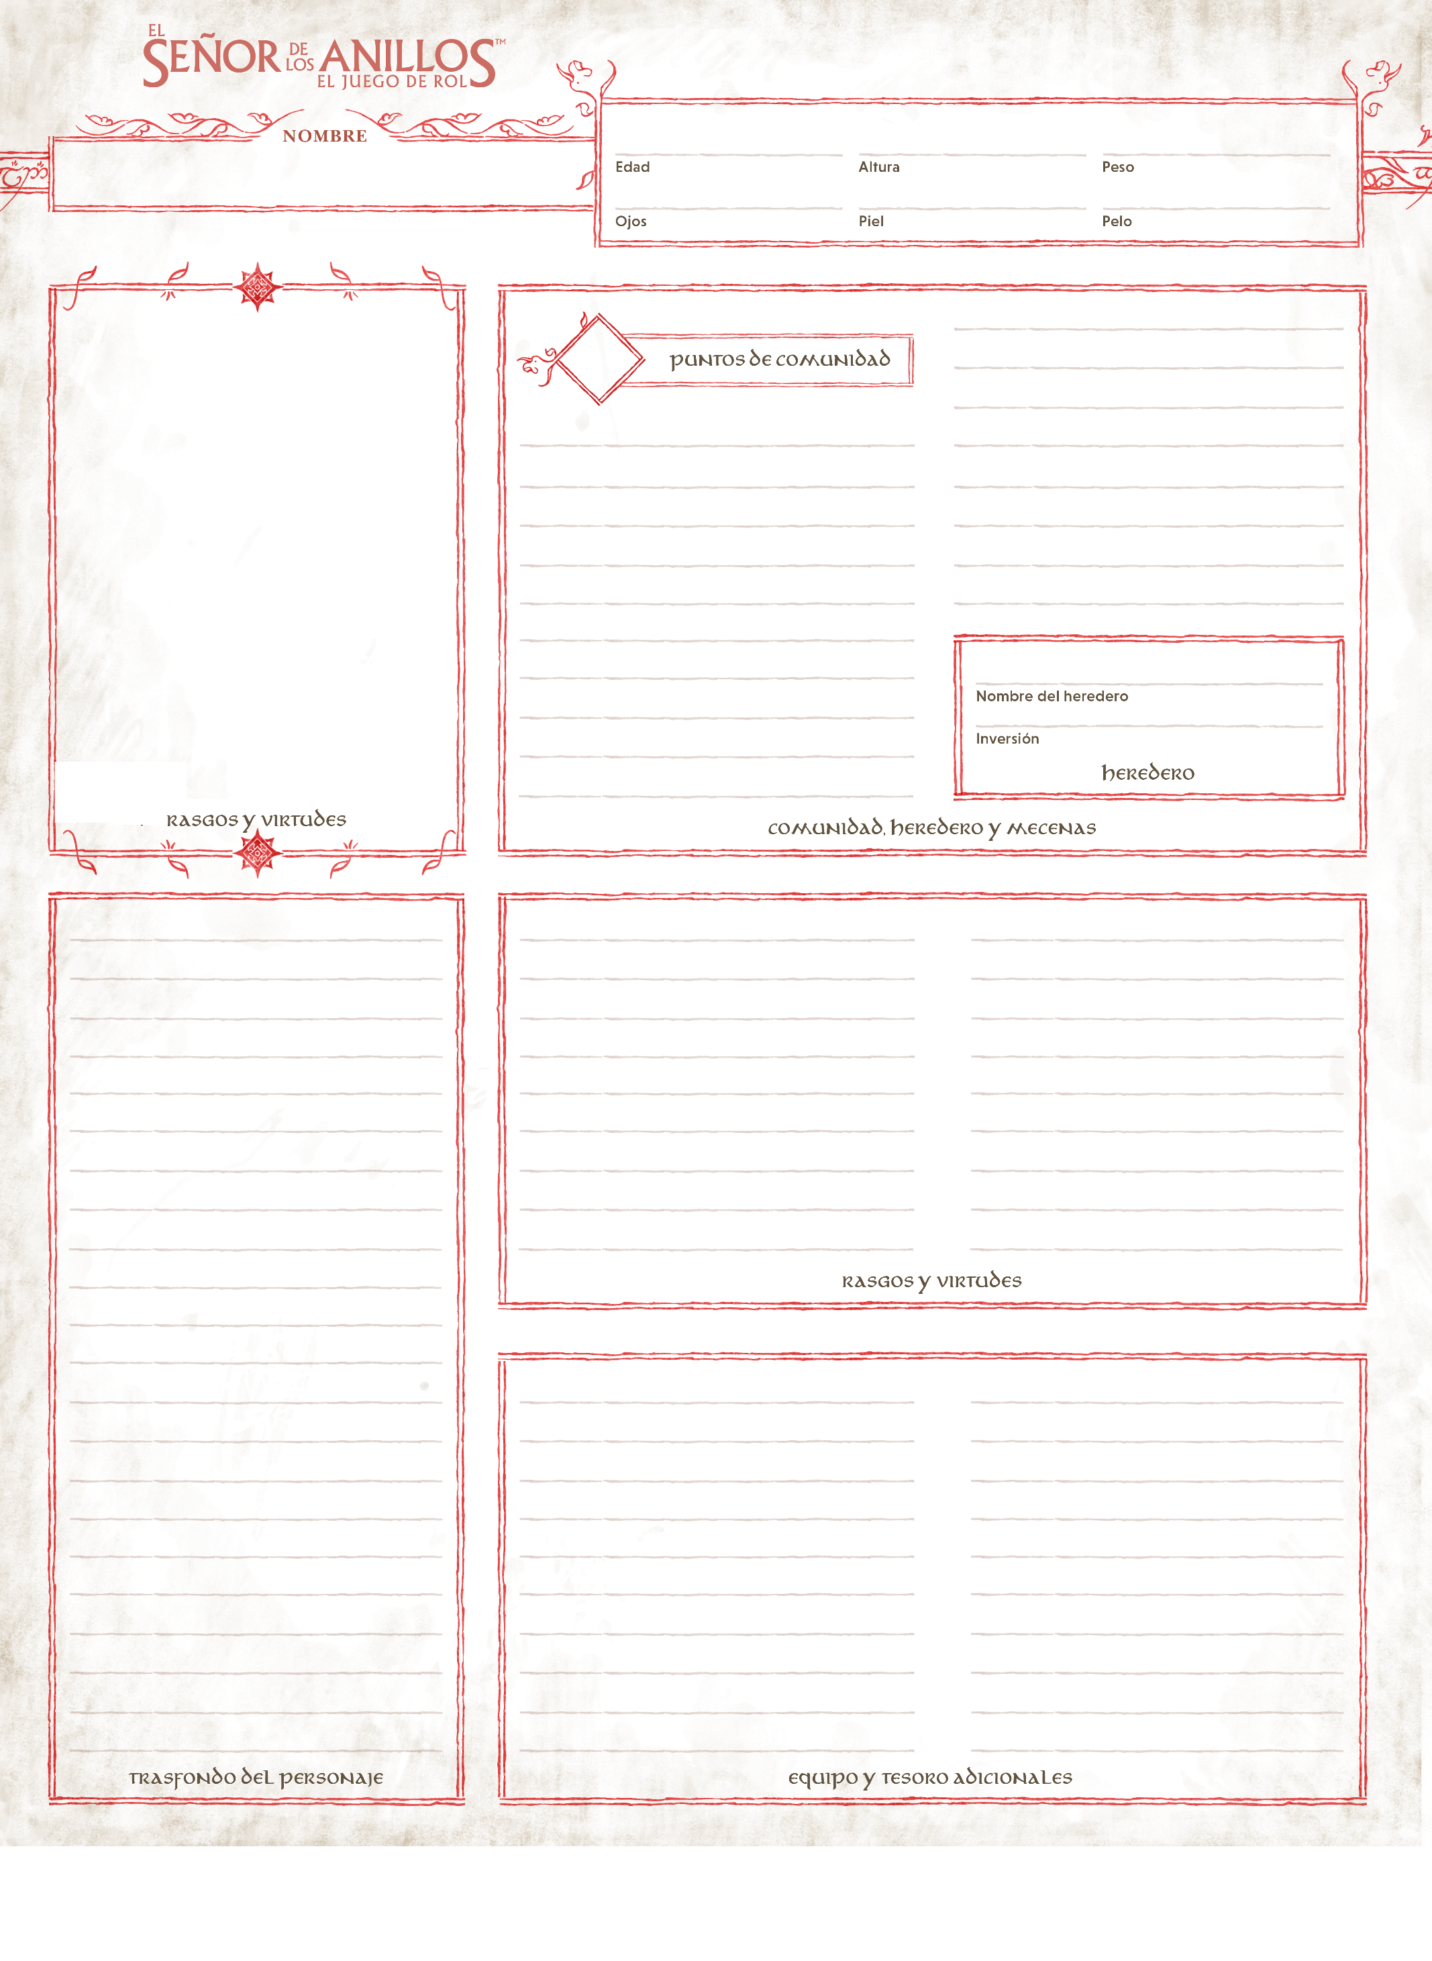
 |  |  |  |  | 61 |  |  |  |  | 194 |  |  | 91,1 Kg.
Aranhael Dúnhadan
 |  |  |  |  | Gris |  |  |  |  | Pálida |  |  | Marrón rojizo

 |  |  |  |  |  |  |  |  |  |  |  | Descanso en 6

Los montaraces del Norte son un pueblo secreto, cuyo número ha disminuido considerablemente con el paso de un millar de anos. Vagan disfrazados entre las ruinas de lo que una vez fue el reino de Arnor, patrullando incansablemente sus numerosos senderos y caminos. Aunque hayan pasado muchos años, la tarea de los montaraces siempre ha sido la misma: mantener al pueblo de Eriador libre de preocupaciones y temores. Trabajan en secreto, manteniéndose al margen, y rara vez dan sus nombres a los viajeros que salvan o a la gente cuyas granjas vigilan por la noche, cuando seres malignos salen de lugares oscuros. Los montaraces son los últimos descendientes en el Norte de los dunedain, reyes entre los hombres que una vez llegaron a la Tierra Media a través del mar desde Oesternesse. Cuando no disimulan sus rasgos, son altos y señoriales, sobresaliendo por encima de la mayoría de los hombres. Suelen ser silenciosos y de semblante sombrío, y parecen sabios y maduros mas allá de su edad. Cuando están en las tierras salvajes, visten ropas cómodas pero curtidas, prefiriendo las botas altas de cuero y las capas pesadas de tela gris oscura o verde, con amplias capuchas que pueden colocarse sobre un casco desgastado.
 |  |  |  |  |  |  |  |  |  |  |  | Nivel de vida Frugal: Los montaraces rara vez usan o visten algo cuyo valor no puede medirse de forma práctica. Sus equipos o prendas nunca se consideran preciosos por el brillo de una gema o el oro, sino por su capacidad para soportar largos viajes y extenuantes combates.

 |  |  |  | Gandalf el Gris: La sabiduría del Peregrino Gris. Puedes gastar un punto de Comunidad para tirar un d20 adicional tras una tirada de salvación (pero antes de que se determine el resultado), y elegir cuál de los d20 se utiliza.



Aranhael Dúnhadan

Aranhael Dúnhadan

 |  |  |  |  |  | Espada larga

